H15
平成15年工業統計調査の概要

 | 概況（4人以上の事業所）

 | 平成15年工業統計調査は、我が国の工業の実態を明らかにするために、製造業を営む事業所を対象に平成15年12月31日現在で実施しました。
 | 相模原市における従業者数4人以上の事業所及び全事業所の主要項目については次のとおりです。

 | 主要項目の一覧

 | 調査年 | 製造品出荷額 | 事業所数 | 従業者数 | 付加価値額 | 有形固定資産投資総額
 | 平成15年 | 1兆1,715億36百万円 | 1,088事業所 | 34,743人 | 4,320億24百万円 | 588億93百万円
 | 平成14年 | 1兆1,221億7百万円 | 1,089事業所 | 35,890人 | 3,536億11百万円 | 525億22百万円
 | 増減 | 494億29百万円 | △1事業所 | △1,147人 | 784億13百万円 | 63億71百万円
 | 前年比増減 | 4.40% | △0.1% | △3.2% | 22.20% | 12.10%
 | （従業者数4人以上の事業所、ただし有形固定資産投資総額は従業者数30人以上の事業所）

 | １ 製造品出荷額は、1兆1,715億36百万円で、前年と比べ494億29百万円（4.4%増）の増となり3年ぶりに増加しました。
 | 平成12年を100とした指数で、年次別推移をみると64.2ポイントで、前年61.5ポイントと比べて2.7ポイント増えています。
 | ２ 従業者数4人以上の事業所数は、1,088事業所で、前年に比べ1事業所（0.1%減）の減少となっています。
 | 指数で年次別推移をみると79.6ポイントで、前年79.7ポイントと比べて0.1ポイント減っています。
 | ３ 従業者数4人以上の事業所の従業者数は34,743人で前年に比べ1,147人（3.2％減）の減少となっています。
 | 指数で年次別推移をみると79.4ポイントで、前年82.0ポイントと比べて2.6ポイント減っています。
 | ４ 従業者数4人以上の事業所の付加価値額は、4,320億24百万円で前年に比べ784億13百万円増（22.2％増）となっています。
 | 指数で年次別推移をみると56.6ポイントで、前年46.3ポイントと比べて10.3ポイント増えています。
 | ５ 従業者30人以上の事業所の有形固定資産投資総額は、588億93百万円で前年に比べ63億71百万円（12.1％増）の増となっており6年ぶりに増加しました。
 | 指数で年次別推移をみると89.0ポイントで、前年79.4ポイントと比べて9.6ポイント増えています。

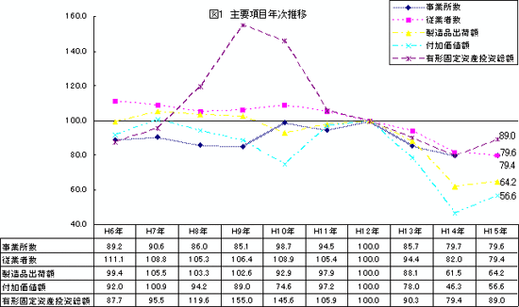

 | 事業所数（従業者4人以上の事業所）

 | 産業別事業所数構成比

 | 事業所数は1,088事業所で前年に比べ1事業所（0.1パーセント減）減少しました。 業種別に前年と比べて、輸送機（6事業所減）、電子部品（5事業所減）、印刷（4事業所減）など9業種で減少し、情報機器（8事業所増）、精密機器（5事業所増）など10業種で増加しました。 構成比の高い順にみると一般機械21.4パーセント（233事業所）、金属製品15.0パーセント（163事業所）、電機10.6パーセント（115事業所）となっており、上位3業種で47.0パーセントを占めています。

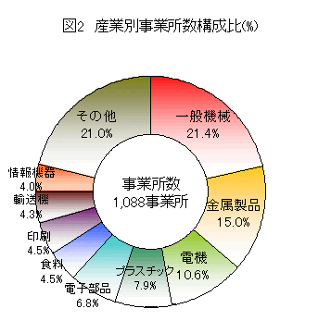

 | 業種別事業所数

 | 第2表 業種別事業所数（従業者数4人以上の事業所） 単位（人）

 | 第2表 業種別事業所数（従業者数4人以上の事業所） 単位（人）
 | 業種別 | 平成13年 | 平成14年 | 平成15年 | 平成15年 | 平成15年構成比 | 対14年
 |  | （事業所） | （事業所） | （事業所） | 全事業所 | （%） | 増加率
 |  |  |  |  |  | （4人以上） | （%）
 | 総数 | 1,170 | 1,089 | 1,088 | 1,682 | 100.00% | △0.1%
 | 素材型 | 117 | 112 | 99 | 117 | 9.10% | △11.6%
 | 15紙製品 | 31 | 31 | 28 | 39 | 2.60% | △9.7%
 | 17化学 | 20 | 18 | 15 | 16 | 1.40% | △16.7%
 | 18石油 | 2 | 2 | 2 | 2 | 0.20% | 0.00%
 | 22窯業 | 35 | 32 | 29 | 32 | 2.70% | △9.4%
 | 23鉄鋼 | 17 | 17 | 15 | 16 | 1.40% | △11.8%
 | 24非鉄 | 12 | 12 | 10 | 12 | 0.90% | △16.7%
 | 加工組立型 | 742 | 703 | 708 | 1,098 | 65.10% | 0.70%
 | 25金属製品 | 179 | 164 | 163 | 276 | 15.00% | △0.6%
 | 26一般機械 | 227 | 230 | 233 | 425 | 21.40% | 1.30%
 | 27電機 | 250 | 114 | 115 | 144 | 10.60% | 0.90%
 | 28情報機器 | - | 35 | 43 | 50 | 4.00% | 22.90%
 | 29電子部品 | - | 79 | 74 | 87 | 6.80% | △6.3%
 | 30輸送機 | 58 | 53 | 47 | 69 | 4.30% | △11.3%
 | 31精密機械 | 28 | 28 | 33 | 47 | 3.00% | 17.90%
 | 消費関連その他型 | 311 | 274 | 281 | 467 | 25.80% | 2.60%
 | 9食料 | 60 | 49 | 49 | 69 | 4.50% | 0.00%
 | 10飲料 | 2 | 2 | 3 | 3 | 0.30% | 50.00%
 | 11繊維 | 5 | 4 | 5 | 5 | 0.50% | 25.00%
 | 12衣服 | 11 | 9 | 12 | 19 | 1.10% | 33.30%
 | 13木材 | 6 | 5 | 6 | 11 | 0.60% | 20.00%
 | 14家具 | 21 | 16 | 18 | 42 | 1.70% | 12.50%
 | 16印刷 | 59 | 53 | 49 | 90 | 4.50% | △7.5%
 | 19プラスチック | 89 | 83 | 86 | 121 | 7.90% | 3.60%
 | 20ゴム | 7 | 5 | 5 | 7 | 0.50% | 0.00%
 | 21なめし革 | 1 | - | - | 2 | - | -
 | 32その他 | 50 | 48 | 48 | 98 | 4.40% | 0.00%

 | （注）平成14年の産業分類改定により、電気機械器具製造業は、電気機械器具製造業、情報通信機械器具製造業および電子部品・デバイス製造業に分割され、武器製造業はその他製造業に統合されました。また、食品製造業からもやし製造業、印刷・道関連企業から新聞業・出版業が対象外となりました。

 | 従業者規模別事業所数構成比

 | 規模別に従業者数を4から29人規模、30から299人規模、300人以上規模の3区分に分けてみると30から299人規模（3事業所減）、300人以上規模（1事業所減）と減っていますが、4から29人規模は（3事業所増）と増えています。構成比をみると、4から29人規模は全体の83.3％（906事業所）を占め、30から299人規模15.1％（164事業所）、300人以上規模は1.7％（18事業所）となっています。

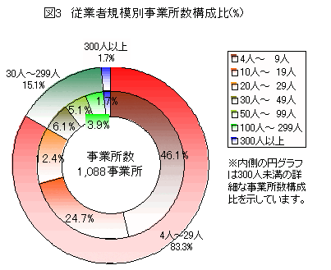

 | 従業者規模別事業所数

 | 規模別 | 平成13年 | 平成14年 | 平成15年 | 平成15年 | 対14年
 |  | （事業所） | （事業所） | （事業所） | 構成比 | 増加率
 |  |  |  |  | （％） | （％）
 |  |  |  |  | （4人以上）
 | 総数（4人以上） | 1,170 | 1,089 | 1,088 | 100.00% | △0.1%
 | 全数 |  |  | -1,682
 | 3人以下 | … | … | 594
 | 4から29人規模 | 973 | 903 | 906 | 83.30% | 0.30%
 | 4から9人 | 544 | 494 | 502 | 46.10% | 1.60%
 | 10から19人 | 285 | 278 | 269 | 24.70% | △3.2%
 | 20から29人 | 144 | 131 | 135 | 12.40% | 3.10%
 | 30から299人規模 | 177 | 167 | 164 | 15.10% | △1.8%
 | 30から49人 | 70 | 60 | 56 | 5.10% | △6.7%
 | 50から99人 | 64 | 61 | 66 | 6.10% | 8.20%
 | 100から199人 | 34 | 38 | 32 | 2.90% | △15.8%
 | 200から299人 | 9 | 8 | 10 | 0.90% | 25.00%
 | 300人以上規模 | 20 | 19 | 18 | 1.70% | △5.3%
 | 300から499人 | 8 | 10 | 10 | 0.90% | 0.00%
 | 500から999人 | 9 | 6 | 5 | 0.50% | △16.7%
 | 1000人以上 | 3 | 3 | 3 | 0.30% | 0.00%

 | （注）（）内は従業者数3名以下の事業所を含めた全数です

 | 地域別事業所数構成比

 | 地域別にみると、相模台出張所管区（6事業所減）、大野北出張所管区（5事業所減）、大沢出張所管区（5事業所減）でなど5管区で減っていますが、上溝出張所管区（6事業所増）、田名出張所管区（5事業所増）など6管区で増えています。 構成比の高い順に見ると田名出張所管区24.9パーセント（271事業所）、本庁出張所管区で18.9パーセント（206事業所）、橋本出張所管区17.5パーセント（190事業所）となっており、上位3管区で市内全体の61.3パーセントを占めています。

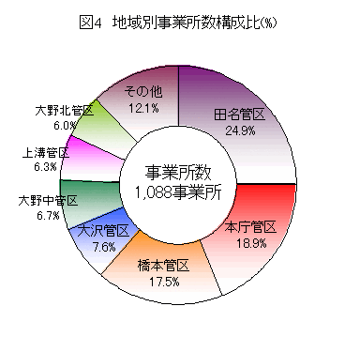

 | 地域別事業所数

 | 第4表 地域別事業所数(従業者数4人以上の事業所) 単位(事業所)
 | 区別 | 平成13年 | 平成14年 | 平成15年 | 平成15年 | 平成15年 | 対14年
 |  | 事業所 | 事業所 | 事業所 | 全事業所 | 構成比 | 増加率
 |  |  |  |  | (事業所) | (%) | (％)
 |  |  |  |  |  | (4人以上)
 | 総数 | 1,170 | 1,089 | 1,088 | 1,682 | 100.0% | △0.1%
 | 本庁管区 | 229 | 209 | 206 | 299 | 18.9% | △1.4%
 | 橋本管区 | 205 | 190 | 190 | 250 | 17.5% | 0
 | 大野北管区 | 75 | 70 | 65 | 104 | 6.00% | △7.1%
 | 大野中管区 | 78 | 69 | 73 | 108 | 6.70% | 5.8%
 | 大野南管区 | 30 | 26 | 28 | 53 | 2.60% | 7.7%
 | 大沢管区 | 92 | 88 | 83 | 142 | 7.60% | △5.7%
 | 田名管区 | 282 | 266 | 271 | 438 | 24.90% | 1.90%
 | 上溝管区 | 65 | 62 | 68 | 115 | 6.30% | 9.7%
 | 麻溝管区 | 17 | 17 | 20 | 34 | 1.80% | 17.6%
 | 新磯管区 | 20 | 20 | 17 | 30 | 1.60% | △15.0%
 | 相模台管区 | 63 | 61 | 55 | 88 | 5.10% | △9.8%
 | 相武台管区 | 7 | 5 | 6 | 7 | 0.60% | 20.0%
 | 東林管区 | 7 | 6 | 6 | 14 | 0.60% | 0.0%

 | 従業者数

 | 産業別従業者数構成比

 | 従業者数は、3万4,743人で前年に比べると1,147人（3.2パーセント減）の減となっており平成10年から連続して減少しています。 業種別に前年と比べると、輸送機（411人減）、印刷（311人減）、電子部品（163人減）、など14業種で減少していますが、情報機器（234人増）、金属製品（100人増）、衣服（31人増）など7業種で増加しています。構成比の高い順に見ると、一般機械23.3パーセント（8,100人）、金属製品10.3パーセント（3,585人）、電機9.8パーセント（3,410人）となっています。

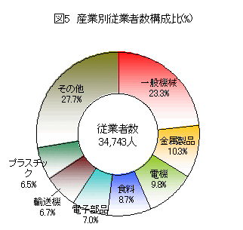

 | 業種別従業者数

 | 第5表業種別従業者数（従業者数4人以上の事業所） 単位（人）
 | 業種別 | 平成13年 | 平成14年 | 平成15年 | 平成15年 | 平成15年 | 対14年
 |  | （人） | （人） | （人） | 全事業所 | 構成比 | 増加率
 |  |  |  |  | （人） | （%） | （%）
 |  |  |  |  |  | （4人以上）
 | 総数 | 41,296 | 35,890 | 34,743 | 35,953 | 100.00% | △3.3%
 | 素材型（注） | 4,775 | 4,649 | 4,268 | 4,301 | 12.30% | △8.2%
 | 15紙製品 | 1,205 | 1,175 | 1,110 | 1130 | 3.20% | △5.5%
 | 17化学 | 864 | 817 | 776 | 779 | 2.20% | △5.0%
 | 18石油 | X | X | X | X | X | X
 | 22窯業 | 1,884 | 1,858 | 1,709 | 1714 | 4.90% | △8.0%
 | 23鉄鋼 | 382 | 327 | 295 | 297 | 0.80% | △9.8%
 | 24非鉄 | 440 | 472 | 378 | 381 | 1.10% | △19.9%
 | 加工組立型（注） | 27,699 | 23,174 | 22,703 | 23,489 | 65.30% | △2.0%
 | 25金属製品 | 3,600 | 3,485 | 3,585 | 3810 | 10.30% | 2.90%
 | 26一般機械 | 8,090 | 8,131 | 8,100 | 8480 | 23.30% | △0.4%
 | 27電機 | 12,401 | 3,525 | 3,410 | 3479 | 9.80% | △3.3%
 | 28情報機器 | - | 1,372 | 1,606 | 1621 | 4.60% | 17.10%
 | 29電子部品 | - | 2,607 | 2,444 | 2470 | 7.00% | △6.3%
 | 30輸送機 | 2,874 | 2,744 | 2,333 | 2379 | 6.70% | △15.0%
 | 31精密機械 | 734 | 1,310 | 1,225 | 1250 | 3.50% | △6.5%
 | 消費関連その他型（注） | 7,971 | 7,866 | 7,565 | 7,952 | 21.80% | △3.8%
 | 9食料 | 3,348 | 3,038 | 3,007 | 3053 | 8.70% | △1.0%
 | 10飲料 | X | X | X | X | X | -
 | 11繊維 | 67 | 52 | 59 | 59 | 0.20% | 13.50%
 | 12衣服 | 279 | 224 | 255 | 273 | 0.70% | 13.80%
 | 13木材 | 61 | 62 | 75 | 87 | 0.20% | 21.00%
 | 14家具 | 165 | 146 | 158 | 201 | 0.50% | 8.20%
 | 16印刷 | 1,440 | 1,402 | 1,091 | 1177 | 3.10% | △22.2%
 | 19プラスチック | 2,494 | 2,258 | 2,242 | 2320 | 6.50% | △0.7%
 | 20ゴム | 117 | 88 | 88 | 92 | 0.30% | 0.00%
 | 21なめし革 | - | - | - | X | - | -
 | 32その他 | X | 596 | 590 | 690 | 1.70% | △1.0%

 | 従業者規模別従業員数構成比

 | 規模別に前年と比べると、4から29人規模（220人減）、30から299人規模（9人減）、300人以上（918人減）のすべての規模で減少しました。 構成比をみると、30から299人規模は39.4パーセント（13,675人）を占め、以下、300人以上規模32.3パーセント（11,211人）、4から29人規模28.4パーセント（9,857人）となっています。

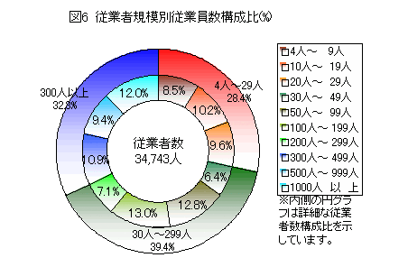

 | 従業者規模別従業者数

 | 第6表 従業者規模別従業者数（従業者数4人以上の事業所） 単位（人）
 | 規模別 | 平成13年 | 平成14年 | 平成15年 | 平成15年 | 対14年
 |  | （人） | （人） | （人） | 構成比 | 増加率
 |  |  |  |  | （%） | （％）
 |  |  |  |  | （4人以上）
 | 総数（4人以上） | 41,296 | 35,890 | 34,743 | 100.00% | △3.2%
 | 全数 |  |  | -35,953
 | 3人以下 | … | … | 1,210 | … | …
 | 4から29人規模 | 10,767 | 10,077 | 9,857 | 28.40% | △2.2%
 | 4から9人 | 3,380 | 3,079 | 2,965 | 8.50% | △3.7%
 | 10から19人 | 3,849 | 3,758 | 3,544 | 10.20% | △5.7%
 | 20から29人 | 3,538 | 3,240 | 3,348 | 9.60% | 3.30%
 | 30から299人規模 | 14,154 | 13,684 | 13,675 | 39.40% | △0.1%
 | 30から49人 | 2,836 | 2,431 | 2,227 | 6.40% | △8.4%
 | 50から99人 | 4,273 | 4,117 | 4,452 | 12.80% | 8.10%
 | 100から199人 | 4,718 | 5,078 | 4,532 | 13.00% | △10.8%
 | 200から299人 | 2,327 | 2,058 | 2,464 | 7.10% | 19.70%
 | 300人以上規模 | 16,375 | 12,129 | 11,211 | 32.30% | △7.6%
 | 300から499人 | 3,062 | 3,882 | 3,801 | 10.90% | △2.1%
 | 500から999人 | 6,478 | 4,023 | 3,258 | 9.40% | △19.0%
 | 1000人以上 | 6,835 | 4,224 | 4,152 | 12.00% | △1.7%

 | （注）（ ）内は従業者数3名以下の事業所を含めた全数です。

 | 地域別従業者数構成比

 | 地域別に見ると橋本出張所管区（545人減）、大沢出張所管区（265人減）、大野中出張所管区（249人減）など8管区で減少しましたが、田名出張所管区（96人増）、大野南出張所管区（56人増）、上溝出張所管区（52人増）など5管区で増加しました。 構成比の高い順に見ると田名出張所管区25.6パーセント（8,896人）、本庁管区23.8パーセント（8,282人）、橋本出張所管区19.6パーセント（6,819人）となっており、この上位3地域で全体の69.0パーセントを占めています。

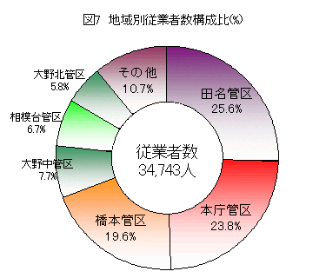

 | 地域別従業者数構成比

 | 第7表 地域別従業者数(従業者数4人以上の事業所) 単位(人)
 | 管区別 | 平成13年(人) | 平成14年(人) | 平成15年(人) | 平成15年 | 平成15年 | 対14年
 |  |  |  |  | 全事業所(人) | 構成比(%) | 増加率(％)
 |  |  |  |  |  | (4人以上)
 | 総数 | 41,296 | 35,890 | 34,743 | 35,953 | 100.00% | △3.2%
 | 本庁管区 | 8,498 | 8,301 | 8,282 | 8,485 | 23.80% | △0.2%
 | 橋本管区 | 8,044 | 7,364 | 6,819 | 6,943 | 19.60% | △7.4%
 | 大野北管区 | 2,283 | 2,238 | 2,012 | 2,089 | 5.80% | △10.1%
 | 大野中管区 | 3,217 | 2,936 | 2,687 | 2,758 | 7.70% | △8.5%
 | 大野南管区 | 1,033 | 832 | 888 | 937 | 2.60% | 6.70%
 | 大沢管区 | 5,103 | 1,558 | 1,293 | 1,406 | 3.70% | △17.0%
 | 田名管区 | 9,058 | 8,800 | 8,896 | 9,238 | 25.60% | 1.10%
 | 上溝管区 | 1,060 | 983 | 1,035 | 1,126 | 3.00% | 5.30%
 | 麻溝管区 | 172 | 159 | 173 | 198 | 0.50% | 8.80%
 | 新磯管区 | 239 | 247 | 205 | 229 | 0.60% | △17.0%
 | 相模台管区 | 2,468 | 2,357 | 2,326 | 2,402 | 6.70% | △1.3%
 | 相武台管区 | 61 | 62 | 75 | 77 | 0.20% | 21.00%
 | 東林管区 | 60 | 53 | 52 | 65 | 0.10% | △1.9%

 | 製造品出荷額

 | 産業別製造品出荷額等構成比

 | 製造品出荷額等は、1兆1,715億36百万円で前年に比べると494億29百万円（4.4パーセント増）増で、平成12年以来3年ぶりの増加となりました。業種別に前年と比べると、輸送機（270億2百万円増）、一般機械（244億80百万円増）、金属製品（118億21百万円増）など10業種で増加となっていますが、電子部品（63億32百万円減）、鉄鋼（57億54百万円減）、窯業（52億19百万円）などで減少しました。 構成比を見ると、一般機械27.3パーセント（3,193億25百万円）、輸送機14.3パーセント（1,676億79百万円）、金属製品9.5パーセント（1,107億54百万円）、電機7.8パーセント（914億20百万円）の順になっており、この上位4業種で58.9パーセントを占めています。

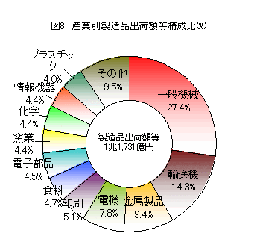

 | 業種別製造品出荷額等総額

 | 第8表 業種別製造品出荷額等総額 （従業者数4人以上の事業所） 単位（百万円）
 | 業種別 | 平成13年 | 平成14年 | 平成15年 | 平成15年 | 平成15年 | 対14年
 |  | （百万円） | （百万円） | （百万円） | 全事業所 | 構成比 | 増加率
 |  |  |  |  | （百万円） | （%） | （%）
 |  |  |  |  |  | （4人以上）
 | 総額 | 1,607,559 | 1,122,107 | 1,171,536 | 1,181,033 | 100.00% | 4.40%
 | 素材型（注） | 182,296 | 165,838 | 152,397 | 152,564 | 13.10% | △8.1%
 | 15紙製品 | 17,942 | 16,976 | 16,344 | 16,469 | 1.40% | △3.7%
 | 17化学 | 57,356 | 53,438 | 51,763 | 51,766 | 4.40% | △3.1%
 | 18石油 | X | X | X | X | X | X
 | 22窯業 | 67,421 | 57,025 | 51,806 | 51,833 | 4.40% | △9.2%
 | 23鉄鋼 | 19,087 | 21,329 | 15,575 | 15,577 | 1.30% | △27.0%
 | 24非鉄 | 20,490 | 17,070 | 16,908 | 16,918 | 1.40% | △0.9%
 | 組立加工型（注） | 1,201,089 | 745,080 | 811,655 | 818,134 | 69.30% | 8.90%
 | 25金属製品 | 105,656 | 98,933 | 110,754 | 112,566 | 9.50% | 11.90%
 | 26一般機械 | 317,468 | 294,845 | 319,325 | 322,514 | 27.30% | 8.30%
 | 27電機 | 640,789 | 83,121 | 91,420 | 92,035 | 7.80% | 10.00%
 | 28情報機器 | - | 54,647 | 51,281 | 51,390 | 4.40% | △6.2%
 | 29電子部品 | - | 59,615 | 53,283 | 53,412 | 4.50% | △10.6%
...
平成15年工業統計調査の概要
 | 16印刷 | 69,924 | 63,031 | 60,111 | 60,846 | 5.10% | △4.6%
 | 19プラスチック | 48,388 | 44,512 | 46,796 | 47,405 | 4.00% | 5.10%
 | 20ゴム | 2,417 | 2,100 | 2,236 | 2,294 | 0.20% | 6.50%
 | 21なめし革 | X | - | - | X | X | X
 | 32その他 | - | 7,692 | 7,485 | 8,227 | 0.60% | △2.7%
 | （注）秘匿事項があるため各項目の合算値は100%にはなりません。

 | 主要製造品出荷額等推移

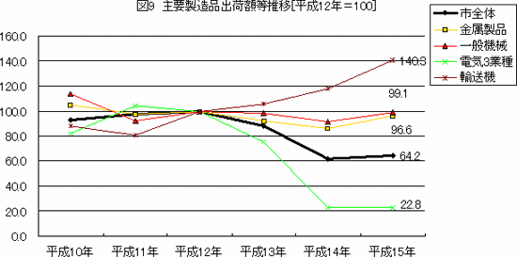

 | 3業種 電機、情報機器、電子部品

 | 従業者規模別製造品出荷額等構成比

 | 規模別に前年比をみると300人以上規模(555億90百万円増)で増加しましたが、4から29人規模が(33億79百万円減)、30から299人規模(27億82百万円減)と減少しました。 構成比をみると、300人以上規模の事業所で50.8パーセント(5,945億76百万円)を占め、以下30から299人規模36.4パーセント(4,258億92百万円)、4から29人規模12.9パーセント(1,510億68百万円)となっています。

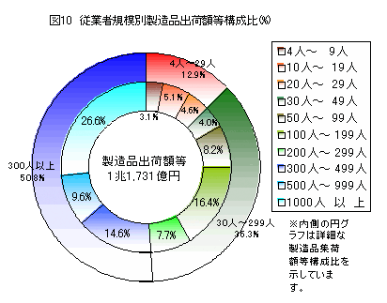

 | 従業者規模別製造品出荷額等総額

 | 第9表 従業者規模別製造品出荷額等総額（従業者数4人以上の事業所） 単位（百万円）
 | 規模別 | 平成13年 | 平成14年 | 平成15年 | 平成15年 | 対14年
 |  | （百万円） | （百万円） | （百万円） | 構成比 | 増加率
 |  |  |  |  | （%） | （%）
 |  |  |  |  | （4人以上）
...
平成15年工業統計調査の概要
 | 産業別付加価値額

 | 付加価値額は、4,320億24百万円で、前年に比べ588億20百万円（15.8パーセント増）の増となり3年ぶりに増加しました。業種別に前年と比べると、電機（306億21百万円増）、一般機械（151億46百万円増）、金属製品（76億76万円増）など13業種で増加していますが、電子部品（50億62百万円減）、鉄鋼（45億80百万円減）、窯業（23億86百万円減）、非鉄（12億71百万円）など8業種で減少となっています。 構成比の高い順に見ると、一般機械24.8パーセント（1,069億62百万円）、金属製品10.4パーセント（448億6百万円）、電機9.4パーセント（404億18百万円）となっています。

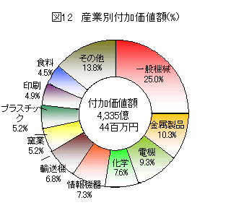

 | 地域別製造品出荷額

 | 第11表 業種別付加価値額（従業者数4人以上の事業所 単位（百万円）

 | 業種別 | 平成13年（百万円） | 平成14年（百万円） | 平成15年（百万円 | 平成15年 | 平成15年 | 対14年
 |  |  |  |  | 全事業所（百万円） | 構成比（%） | 増加率（%）
 |  |  |  |  |  | （4人以上）
 | 総額 | 595,806 | 353,611 | 432,024 | 438,217 | 100.00% | 15.80%
 | 素材型（注） | 88,781 | 83,057 | 73,638 | 73,744 | 17.00% | △11.3%
...
平成15年工業統計調査の概要
 | 従業者規模別付加価値額構成比

 | 規模別に前年と比べると、300人以上規模（677億93百万円増）、30から299人規模（126億98万円増）で増加し、4から29人規模（20億77百万円減）で減少しました。 構成比をみると300人以上規模41.2パーセント（677億93百万円）と、30から299人規模41.1パーセント（1,777億21百万円）とほぼ同水準で、4から29人規模17.6パーセント（761億90百万円）となっています。 第12表 従業者規模別付加価値額（従業者数4人以上の事業所） 単位（百万円）

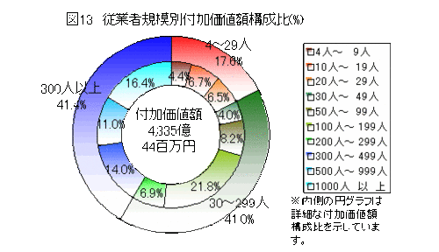

 | 従業者規模別付加価値額

 | 第12表 従業者規模別付加価値額（従業者数4人以上の事業所） 単位（百万円）

 | 規模別 | 平成13年 | 平成14年 | 平成15年 | 平成15年 | 対14年
 |  | （百万円） | （百万円） | （百万円） | 構成比 | 増加率
 |  |  |  |  | （%） | （%）
...
平成15年工業統計調査の概要
 | 1000人以上 | 191,993 | 56,814 | 69,766 | 16.10% | 22.80%

 | 地域別製造品出荷額等構成比

 | 地域別に前年比をみると、本庁管区（557億226百万円増）、田名出張所管区（231億96百万円増）、大野中出張所管区（44億77百万円）など9管区では増加しましたが、橋本出張所管区（54億90百万円減）、大沢出張所管区42億98百万円減（33.6％減）、大野北出張所管区（9億68百万円減）の4管区では減少しています。構成比の高い順で見ると田名出張所管区24.5％（1,060億42百万円）、本庁管区23.3％（1,005億51百万円）、橋本出張所管区16.2％（699億3百万円）、大野中出張所管区13.8％（597億92百万円）などとなっています。

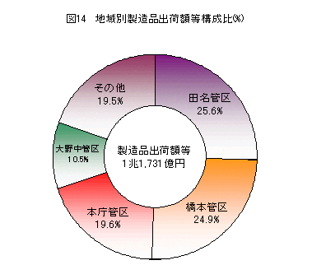

 | 地域別付加価値額

 | 区別 | 平成13年 | 平成14年 | 平成15年 | 平成15年 | 平成15年 | 対14年
 |  | （百万円） | （百万円） | （百万円） | 全事業所 | 構成比 | 増加率
 |  |  |  |  |  | （4人以上） | （％）
 |  |  |  |  |  | （％）
 | 総計 | 595,806 | 353,611 | 432,024 | 438,217 | 100.00% | 22.20%
 | 本庁管区 | 106,373 | 44,825 | 100,551 | 101,686 | 23.30% | 124.30%
 | 橋本管区 | 89,923 | 75,393 | 69,903 | 70,492 | 16.20% | △7.3%
...
平成15年工業統計調査の概要
 | 有形固定資産投資総額

 | 業種別有形固定資産投資総額構成比

 | 有形固定資産投資総額は、588億93百億円で、前年に比べ63億70百万円（12.1パーセント）の増となり、5年ぶりに増加しました。 業種別に前年と比べると、一般機械（61億66百万円増）、金属製品（37億35百万円）、食料（31億95百万円増）など9業種で増加していますが、窯業（49億37百万円減）、電子部品（13億61百万円減）、プラスチック（8億14百万円減）など10業種で減少しています。 構成比の高い順で見ると金属製品28.9パーセント（170億46百万円）、一般機械25.8パーセント（152億19百万円）と、この上位2業種で全体の54.7パーセントを占めています。

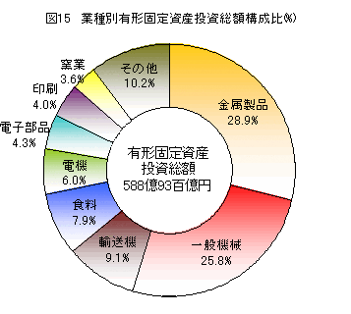

 | 業種別有形固定資産投資総額

 | 第14表 業種別有形固定資産投資総額（従業者数30名以上） 単位（百万円）
 | 総額 | 平成13年 | 平成14年 | 平成15年 | 平成15年 | 対14年
 |  | （百万円） | （百万円） | （百万円） | 構成比（注）（%） | 増加率（%）
...
平成15年工業統計調査の概要
 | 従業者規模別有形固定資産投資総額構成比

 | 規模別に前年と比べると、300から499人規模（64億51百万円増）、100から199人規模（55億1百万円増）で増加し、500から999人規模（74億92百万円減）となっています。 構成比をみると300から499人規模34.4パーセント（202億83百万円）が一番多く、続いて1000人以上規模19.5パーセント（114億66百万円）、100から199人規模17.1パーセント（100億95百万円）となっています。

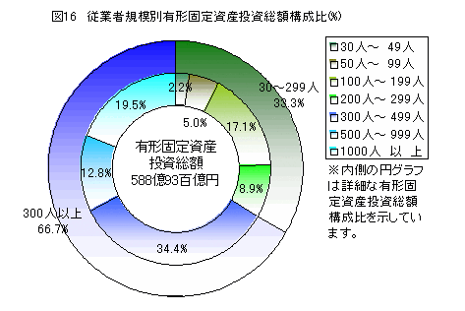

 | 従業員規模有形固定資産投資総額

 | 第15表 従業員規模有形固定資産投資総額（従業者数30人以上） 単位（百万円）
 | 規模別 | 平成13年 | 平成14年 | 平成15年 | 平成15年 | 前年比
 |  | （百万円） | （百万円） | （百万円） | （百万円）
 |  |  |  |  | 構成比
 | 総額 | 59,717 | 52,522 | 58,893 | 100.00% | 12.10%
 | 30人から299人規模 | 17,453 | 13,563 | 19,589 | 33.30% | 44.40%
 | 30人から49人 | 1,533 | 974 | 1,313 | 2.20% | 34.80%
...

H16
平成16年工業統計調査の概要
相模原市における従業者4人以上の事業所の主要項目（有形固定資産投資総額は従業者30人以上の事業所）については次のとおりです。

1 製造品出荷額は、1兆2,560億円で、前年と比べ845億円（7.2％）の増となり2年連続で増加しました。
2 従業者4人以上の事業所数は、1,096事業所で、前年に比べ8事業所（0.7％）増加しました。
3 従業者4人以上の事業所の従業者数は35,750人で前年に比べ1,007人（2.9％）増加しました。
4 従業者4人以上の事業所の付加価値額は、4,460億円で前年に比べ140億円（3.2％）の増となり2年連続で増加しました。
5 従業者30人以上の事業所の有形固定資産投資総額は、529億円で前年に比べ60億円（10.2％）減少しました。
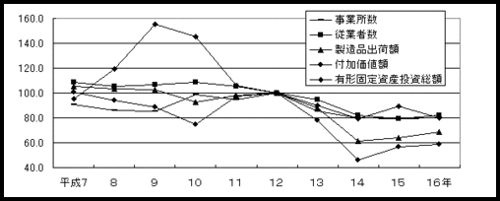

H17
平成17年工業統計調査の概要
相模原市における従業者4人以上の事業所の主要項目（有形固定資産投資総額は従業者30人以上の事業所）については次のとおりです。

１ 製造品出荷額は、1兆3,637億円で、前年と比べ1,077億円（8.6％）の増となり3年連続で増加しました。
２ 従業者4人以上の事業所数は、1,157事業所で、前年に比べ61事業所（5.6％）増加しました。
３ 従業者4人以上の事業所の従業者数は37,177人で前年に比べ1,427人（4.0％）増加しました。
４ 従業者4人以上の事業所の付加価値額は、4,820億円で前年に比べ360億円（8.1％）の増となり3年連続で増加しました。
５ 従業者30人以上の事業所の有形固定資産投資総額は、551億円で前年に比べ22億円（4.2％）増加しました。
